安全部件检查表
 |  | 安全部件检查表 |  |  |  |  | 设计人员 | 祝腾威
 |  |  |  |  |  |  | 审核人员 | 张X
项目一 |  | 起吊重量核算
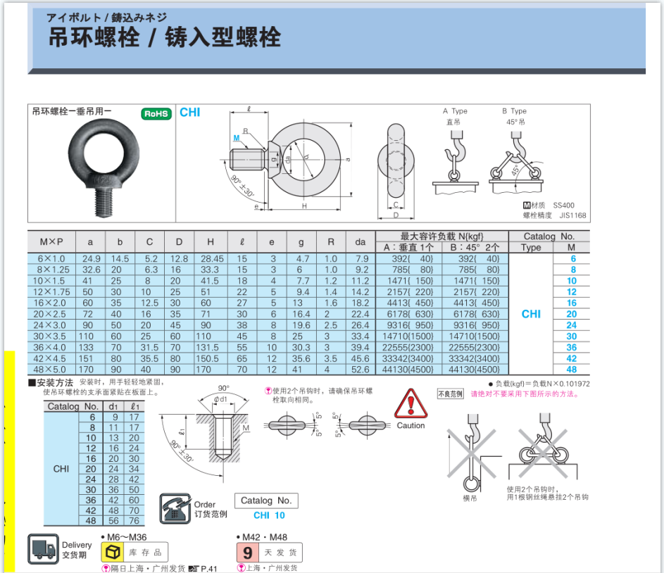
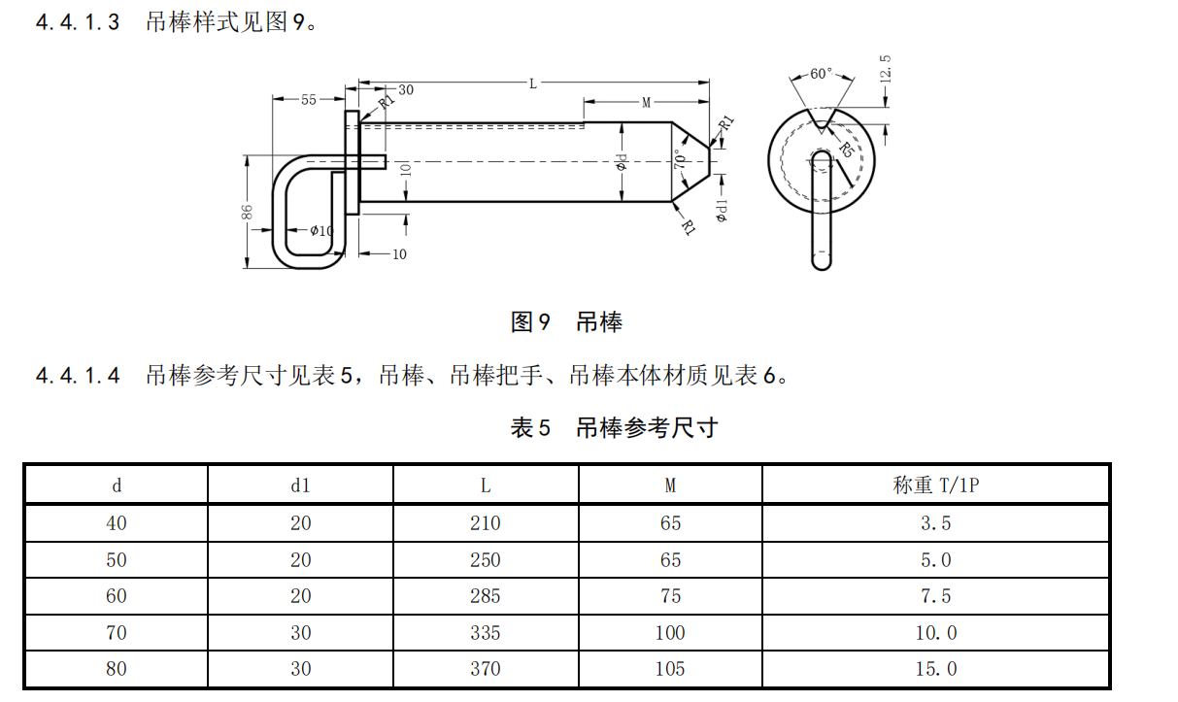
序号 | 起吊部件 |  | 起吊部件重量(kg) | 起吊形式 | 起吊规格 | 单个标准承重(kg) | 结果 |  |  | 下模部件 | 规格 | 三住1个承重（螺纹套） | WDX1个承重（螺纹套） | WDX1个承重（螺纹孔铸铁） | WDX1个承重（螺纹孔铸钢） | 规格 | 承重（T）
1 |  |  |  |  |  |  | NG |  | M16 | 下模总部件 | M16 | 450 | 675 | 420 | 675 | Ø33 | 3
2 |  |  |  |  |  |  | NG |  | M20 | 下模凸模 | M20 | 600 | 1035 | 650 | 1035 | Ø43 | 5
3 |  |  |  |  |  |  | NG |  | M24 | 下模斜楔驱动 | M24 | 1000 | 1440 | 1040 | 1440 | Ø53 | 7
4 |  |  |  |  |  |  | NG |  | M30 | 下模滑块 | M30 | 1700 | 2025 | 1460 | 2025 | Ø67 | 10
5 |  |  |  |  |  |  | NG |  | M36 | 下模托芯 | M36 | 2300 | 3150 | 2275 | 3150 | Ø80 | 15
6 |  |  |  |  |  |  | NG |  | M42 | 转向斜楔滑车 | M42 | 3300 | 4050 | 2925 | 4050
7 |  |  |  |  |  |  | NG |  | M48 | 基准斜楔 | M48 | 4500 | 5400 | 3900 | 5400
8 |  |  |  |  |  |  | NG |  | Ø33 | 旋转斜楔
9 |  |  |  |  |  |  | NG |  | Ø43 | 压边圈
10 |  |  |  |  |  |  | NG |  | Ø53 | 下模垫板
11 |  |  |  |  |  |  |  |  | Ø67 | 整个模具
12 |  |  |  |  |  |  | NG |  | Ø80 | 压料板
13 |  |  |  |  |  |  | NG
14 |  |  |  |  |  |  | NG |  |  | 起吊形式
15 |  |  |  |  |  |  | NG |  | OK | 插销式吊耳
项目二 |  | 安全部件一致性检查 |  |  |  |  |  |  | NG | 螺纹套
 |  | 从PDM项目资料下载标准体，对比截图 |  |  |  |  | 结果 | 备注 | / | 螺纹孔

吊耳（与标准体是否一致，上下模吊耳是否无错位？）

 |  |  |  |  |  |  |  |  | 链接到目录
侧销（与标准体是否一致，两侧是否需要斜筋补强？）

